상품제안서
냉장고 사각자석 | 상품코드: S11847

 |  |  |  |  |  |  | 02-713-8555 | www.synergygift.co.kr
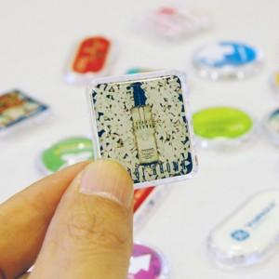

【상세/제작정보】 | <p>에폭시 제작 후 아크릴 사출 상판에 부착하는 형태입니다. ​</p>

【인쇄/포장옵션】 | 에폭시 / OPP(비닐)

【공급단가】 | 수량 | 1,000~ | 2,000~ | 3,000~ | 5,000~ | 10,000~
*VAT별도 | 벌크 1P | 540원 | 520원 | 500원 | 480원 | 460원
 | 배경지+1P | 650원 | 630원 | 610원 | 580원 | 560원
 | 배경지+2P | 1,170원 | 1,130원 | 1,090원 | 1,050원 | 1,000원
 | 배경지+3P | 1,690원 | 1,630원 | 1,570원 | 1,510원 | 1,450원

【상품 URL】 | https://www.synergygift.co.kr:443/src/goods_detail.php?gdno=18767

